異動届出書
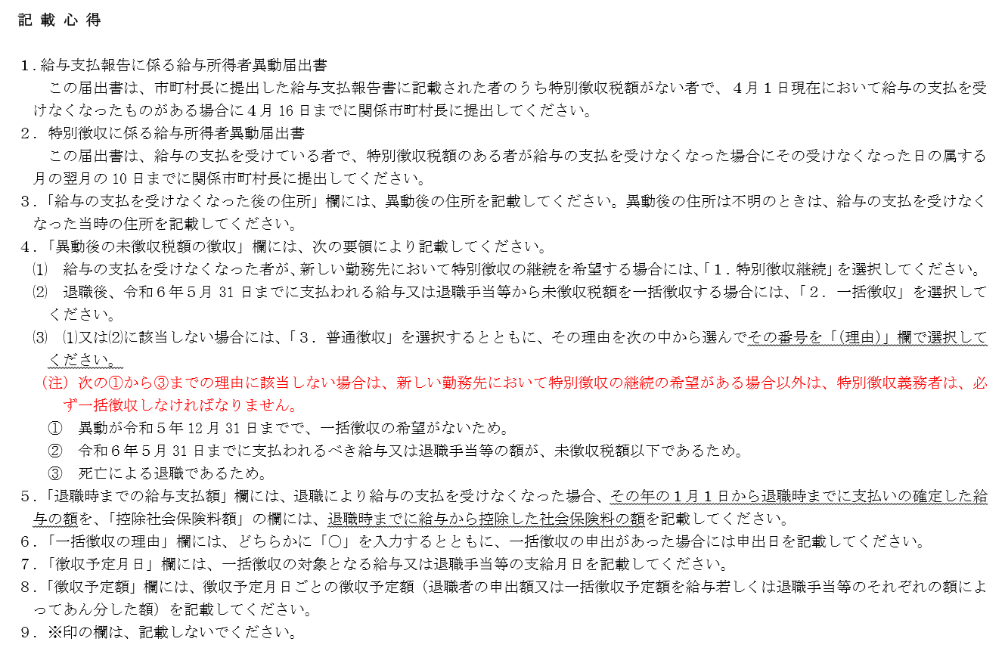
 |  |  |  |  |  |  |  |  |  |  |  |  |  |  |  |  |  |  |  |  |  |  |  |  |  |  |  |  |  |  |  |  | （ 提 出 用 ）

 |  |  |  |  |  |  |  |  |  |  |  |  |  |  |  |  |  |  |  |  |  |  |  |  |  |  |  |  |  | ※
 |  |  |  |  | 給与支払報告書
 |  |  |  |  |  |  |  |  |  |  | に係る給与所得者異動届出書 |  |  |  |  |  |  |  |  |  |  |  |  |  |  |  |  |  |  | 市町村 処理欄

 |  |  |  |  | 特 別 徴 収

波佐見町長 様 |  |  |  |  |  |  |  |  |  |  | （特別徴収義務者） 給与支払者 |  | 氏 名 （名 称） |  |  |  |  |  |  |  |  |  |  |  |  |  |  |  |  |  | 特別徴収義務者

 |  |  |  |  |  |  |  |  |  |  |  |  |  |  |  |  |  |  |  |  |  |  |  |  |  |  |  |  |  |  | 指定番号

 |  |  |  |  |  |  |  |  |  |  |  |  | 所 在 地
令和 |  |  | 年 |  |  | 月 |  |  |  | 日提出

給 与 所 得 者 |  |  |  |  |  |  |  |  |  |  |  |  |  |  | （ア） 特別徴収税額 （年税額） |  |  |  | （イ） 徴 収 済 額 |  |  |  |  | （ウ） 未徴収税額 （ア）－（イ） |  |  |  |  | 異 動 年月日 |  |  | 異動の 事 由 （必ず選択） |  |  | 異動後の未徴収 税 額 の 徴 収 （必ず選択） |  | 退 職 時 までの給与 支 払 額

生年月日 |  |  |  |  |  |  |  |  | 氏名

給与の支払 を受けなく なった後の 住所 |  |  |  |  |  |  |  |  |  |  |  |  |  |  |  |  |  |  |  | 月から |  | 月まで

 |  |  |  |  |  |  |  |  |  |  |  |  |  |  |  |  |  |  |  |  |  |  |  |  |  |  |  |  |  |  |  |  |  |  |  |  | 控除社会 保険料額

新しい勤務 先の名称お よび所在地 |  |  |  |  |  |  |  |  |  |  |  |  |  |  |  |  |  |  |  |  |  |  |  |  |  |  |  |  |  |  |  |  |  |  |  | 理由

 |  |  |  |  |  |  |  |  |  |  |  |  |  |  |  |  | 円 |  |  |  |  |  | 円 |  |  |  | 円

◎給与の支払を受けなくなった後の月割額（未徴収税額）を一括徴収する場合は、次の欄にも記載してください。

一括徴収の理由 |  |  |  |  |  |  |  | 徴収予定 |  |  |  |  |  |  |  |  |  |  |  |  |  |  |  |  |  | ※市町村記入欄 |  | 特徴課税台帳
 |  |  |  |  |  |  |  |  |  |  |  |  |  |  |  |  |  | 一括した徴収税額は
 | 異動が令和５年12月31日までで、一括徴収の申出があったため |  |  |  |  |  |  | 徴収予定 月 日 |  |  |  | 徴収予定額 |  | 徴収予定額 合計（上記 （ウ）と同額） |  |  |  |  |  |  |  |  |  |  |  |  |  | 特徴収納簿

 |  |  |  |  |  |  |  |  |  |  |  |  |  |  |  |  |  |  |  |  |  |  |  |  |  |  |  | 普徴収納簿
 |  |  |  |  |  |  |  |  |  |  |  |  |  |  |  |  |  |  |  |  |  |  | 月分で
 | 令和 | 年 |  | 月 |  |  | 日申出 |  |  |  |  |  |  | 0 |  |  |  |  |  |  |  |  |  |  |  |  |  | 調定増減 |  |  |  | 特 |  | 普

 | 異動が令和５年１月１日以後で、特別徴収の継続の申出がないため |  |  |  |  |  |  |  |  |  |  |  |  |  |  |  |  |  |  |  |  |  |  |  |  |  |  | 集計表 |  |  |  | 特 |  | 普
 |  |  |  |  |  |  |  |  |  |  |  |  |  |  |  |  |  | （ |  | 月 | 日納期分 |  |  |  | ）
 |  |  |  |  |  |  |  |  |  |  |  |  |  |  |  |  |  |  |  |  |  |  |  |  |  |  |  | 納付書

 |  |  |  |  |  |  |  |  |  |  |  |  |  |  |  |  |  |  |  |  |  |  |  |  |  |  |  | 本人宛通知書
 |  |  |  |  |  |  |  |  |  |  |  |  |  |  |  |  |  | 納入します。
異動者印 |  |  |  |  |  |  |  |  |  |  |  |  |  |  |  |  |  |  |  |  |  |  |  |  |  |  |  | 電算

 |  |  |  |  |  |  |  |  |  |  |  |  |  |  |  | 円

※地方税法第321条の５第２項の規定により、令和６年１月１日以降の退職者については、残りの全税額（１月～５月まで）を必ず一括徴収してください。この異動届の記入については裏面をご覧ください。

